1
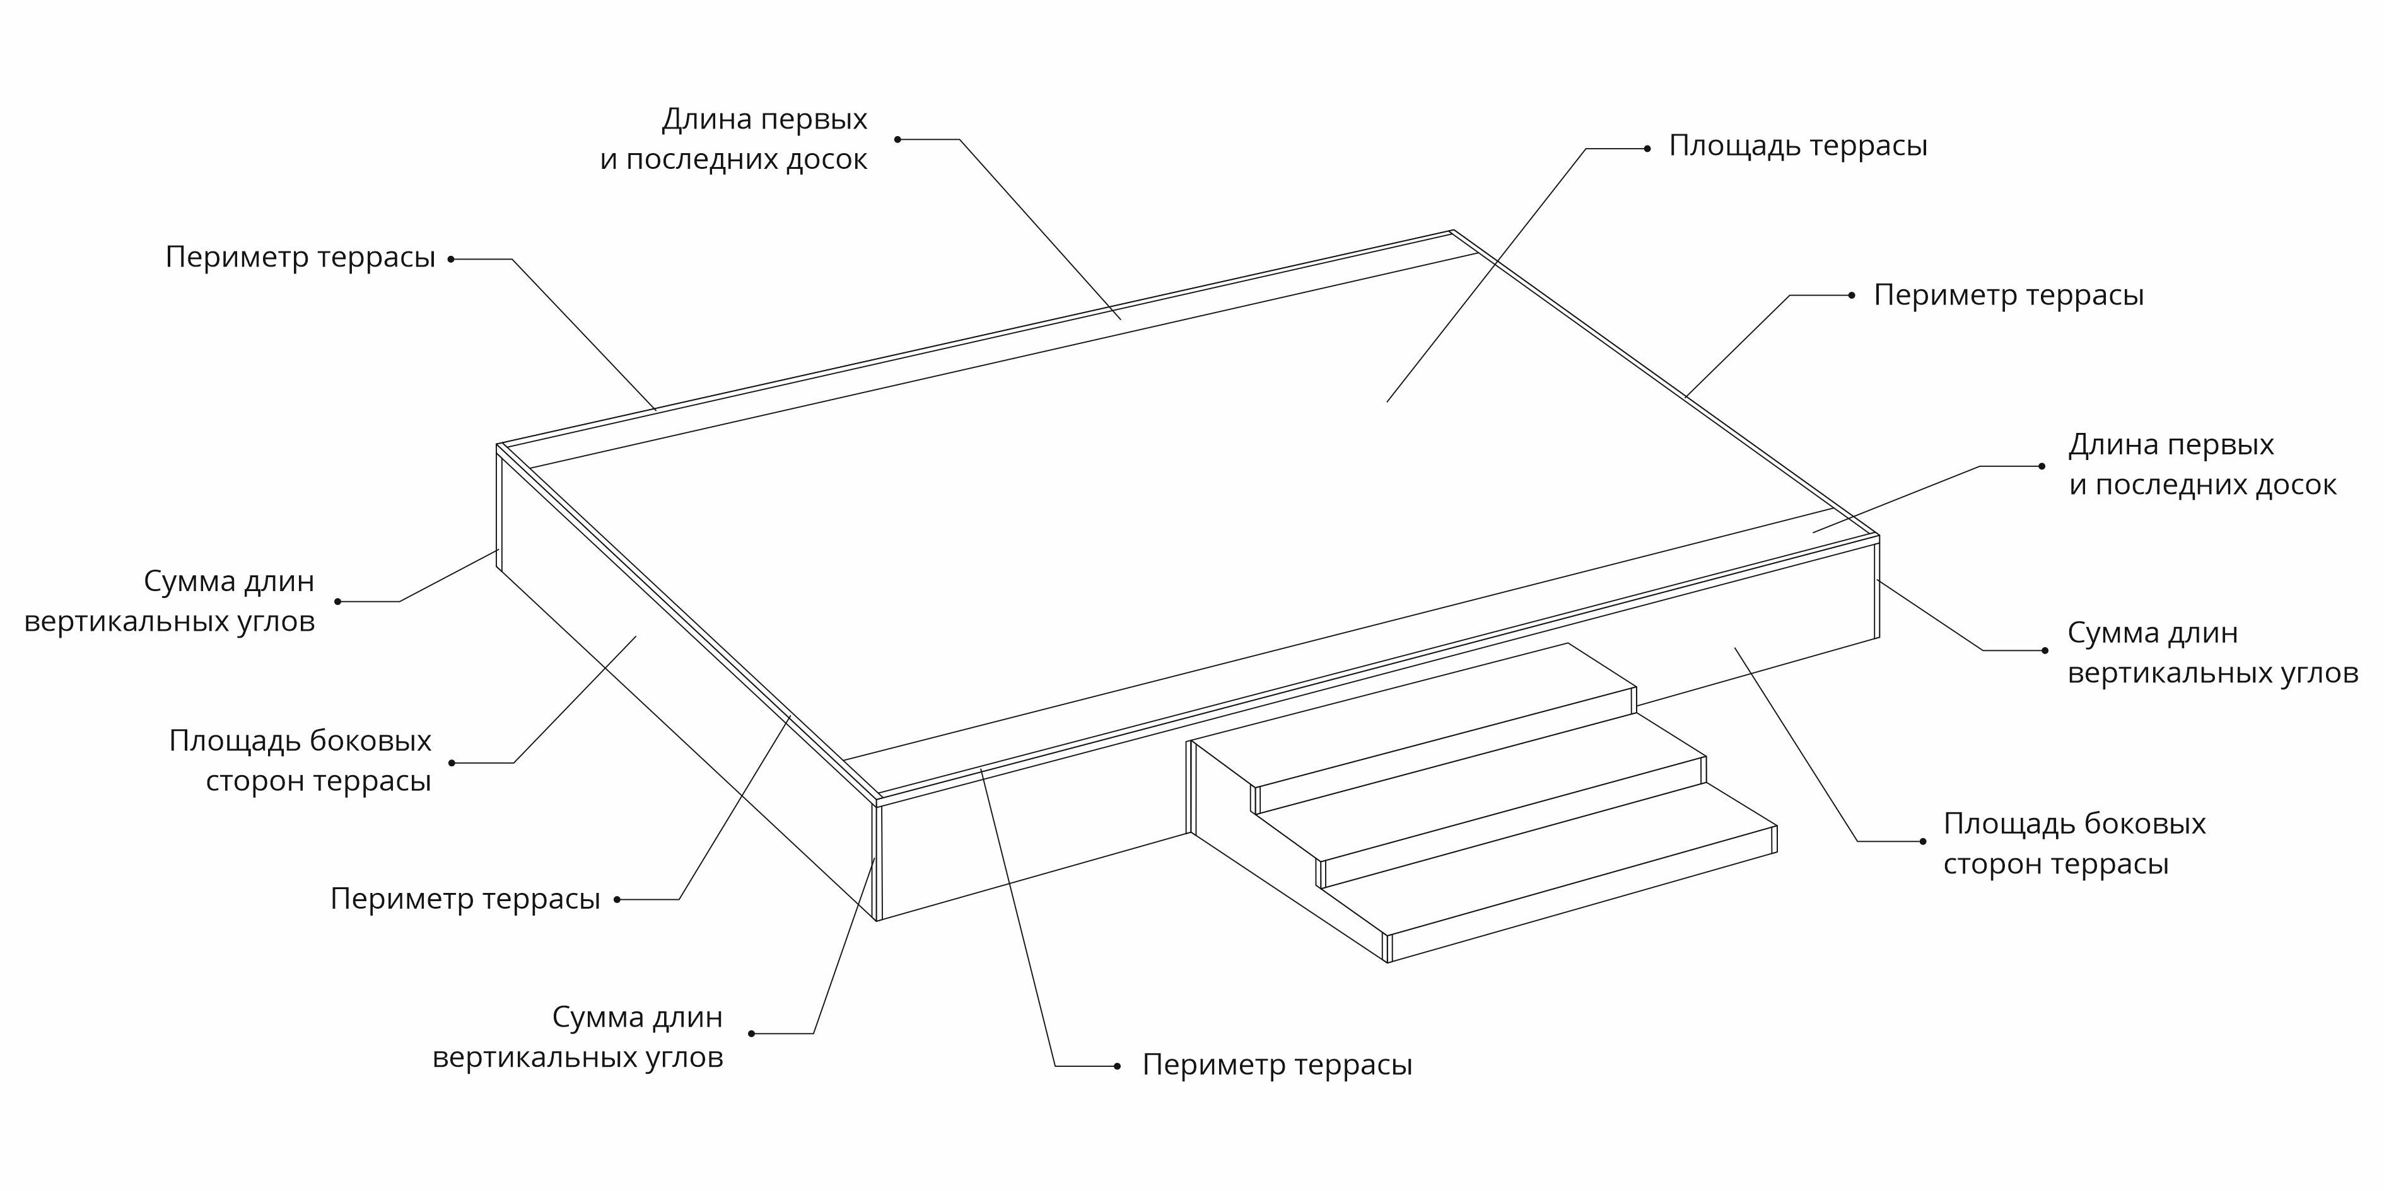

Терраса |  |  | Ступени\крыльцо
Площадь террасы, м2 | 10 |  | Длина всех ступеней, м |  | 0
Террасная доска Grand Line 140 мм

введите доп. данные для точных расчетов |  |  | введите доп. данные для точных расчетов
Общая длина первых и последних досок, м | 0 |  | Площадь всех ступеней, м2 |  | 0
Периметр террасы, м | 0 |  | Высота подступенка, м |  | 0
Площадь боковых стороны террасы, м2 | 0 |  | Высота всех вертикальных углов крыльца, м |  | 0
Сумма длин вертикальных углов (внеш+внут), м | 0 |  | Площадь боковых частей крыльца, м2 |  | 0

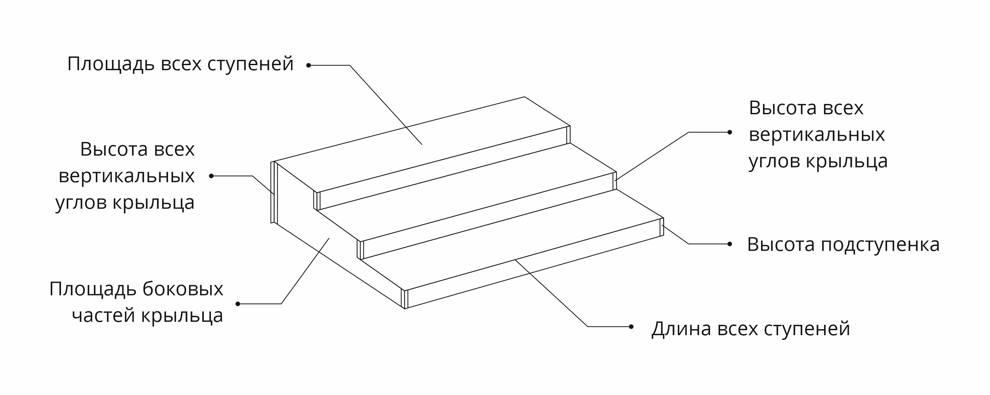
Материал для монтажа террасы | ед. | кол-во, 3м | кол-во, 4м | для чего применяется | как расчитывается
Доска для террасы
Террасная доска Grand Line 140 мм | шт | 24 | 18 | Для настила террасы | Площадь террасы разделить на площадь одной доски
Комплектующие для монтажа террасы
Лага ДПК (монтажная рейка) Grand Line | шт | 10 | 7 | Опорные лаги для настила террасы | Расчитывают с шагом 400мм. Площадь террасы разделить на 2,75 и умножить на длину одной лаги.
Кляммер для ДПК металлический основной 8 мм (35 шт) | упак | 6 |  | Для крепления террасной доски к лагам | 20 штук на 1м2 террасы
Кляммер для ДПК металлический стартовый, финишный (10 шт) | упак | 0 |  | Для крепления к лагам первых и последних досок в ряду. | 3 штуки на 1 м/п доски
Уголок ДПК Grand Line внешний 50х50мм | шт | 0 | 0 | Для обрамления террасы по периметру. Для создания примыкания к стене. | Периметр террасы или длину примыкания разделить на длину уголка
Саморез для кляммеров террасной доски (Pz 4,0х30) желтый цинк | шт | 210 |  | Для крепления кляммеров террасной доски | 1 саморез на 1 кляммер
Обшивка боковых сторон террасы, выбрать ↓
Террасная доска |  |  |  | Материал обшивки вертикальных сторон террасы | Площадь боковых сторон террасы разделить на площадь одной доски
Террасная доска Grand Line 160 мм | шт | 0 | 0
Комплектующие для монтажа боковых сторон террасы
Лага ДПК (монтажная рейка) Grand Line | шт | 0 | 0 | Вертикальная подсистема для крепления обшивки боковых сторон террасы | Расчитывают с шагом 400мм. Площадь боковых сторон террасы разделить на 2,75 и умножить на длину одной лаги.
Уголок ДПК Grand Line внешний 50х50мм | шт | 0 | 0 | Для обрамления вертикальных углов террассы | Длину всех вертикальных углов террасы разделить на длину уголка
Кляммер для ДПК металлический основной 8 мм (35 шт) | упак | 0 | 0 | Для крепления террасной доски к лагам | 20 штук на 1м2 террасы
Кляммер для ДПК металлический стартовый, финишный (10 шт) | упак | 0 |  | Для крепления к лагам первых и последних досок в ряду. | 3 штуки на 1 м/п доски

Материал для монтажа ступеней и крыльца | ед. | кол-во, 3м | кол-во, 4м
Ступени и лаги для крыльца (ширина 0,32 м)
Ступень Grand Line массив | шт | 0 | 0 | Готовая ступень для крыльца или лестницы | Если все ступени одной ширины - длину всех ступеней разделить на длину одной ступени. Если ступени разной ширины - общую площадь ступеней разделить на площадь одной ступени
Лага ДПК (монтажная рейка) Grand Line | шт | 0 | 0 | Опорные лаги для ступени | Расчитывают с шагом 400мм. Площадь всех ступеней разделить на 2,75 и умножить на длину лаги
Саморез для крепления ступеней ДПК (Pz 6,0х40) желтый цинк | шт | 0 |  | Для крепления ступеней | 4 самореза на 1 п.м. степени
Подступенки выбрать ↓
Террасная доска Grand Line 140 мм | шт | 0 | 0 | Для изготовления подсупёнка (вертикальной части между ступенями) | Площадь всех подступёнков разделить на площадь одной доски
Комплектующие для монтажа подступенка
Лага ДПК (монтажная рейка) Grand Line | шт | 0 | 0 | Вертикальная подсистема для крепления подступёнка | Расчитывают с шагом 400мм. Площадь подступёнков разделить на 2,75 и умножить на длину одной лаги.
Обшивка боковых сторон крыльца выбрать ↓
Террасная доска |  |  |  | Материал обшивки боковых сторон крыльца | Площадь боковых сторон крыльца разделить на площадь одной доски
Террасная доска Grand Line 140 мм | шт | 0 | 0
- | шт | 0 | 0
Комплектующие для монтажа боковых сторон крыльца
Лага ДПК (монтажная рейка) Grand Line | шт | 0 | 0 | Вертикальная подсистема для крепления обшивки боковых сторон крыльца | Расчитывают с шагом 400мм. Площадь боковых сторон крыльца разделить на 2,75 и умножить на длину одной лаги.
Уголок ДПК Grand Line внешний 50х50мм | шт | 0 | 0 | Для обрамления вертикальных углов крыльца | Высоту всех вертикальных углов крыльца разделить на длину уголка

Материал для монтажа террасы, крыльца и ступеней | Всего, 3м | Всего, 4м
Террасная доска Grand Line 140 мм | 26 | 19 | с учетом запаса 5%
Лага ДПК (монтажная рейка) Grand Line | 11 | 8 | с учетом запаса 10%
Кляммер для ДПК металлический основной 8 мм (35 шт) | 6
Саморез для кляммеров террасной доски (Pz 4,0х30) желтый цинк | 210

